ZiarnoWYKRESY
Średnie ceny zakupu pszenicy konsumpcyjnej i kukurydzy w przedsiębiorstwach dokonujących zakupu zbóż w układzie tygodniowym

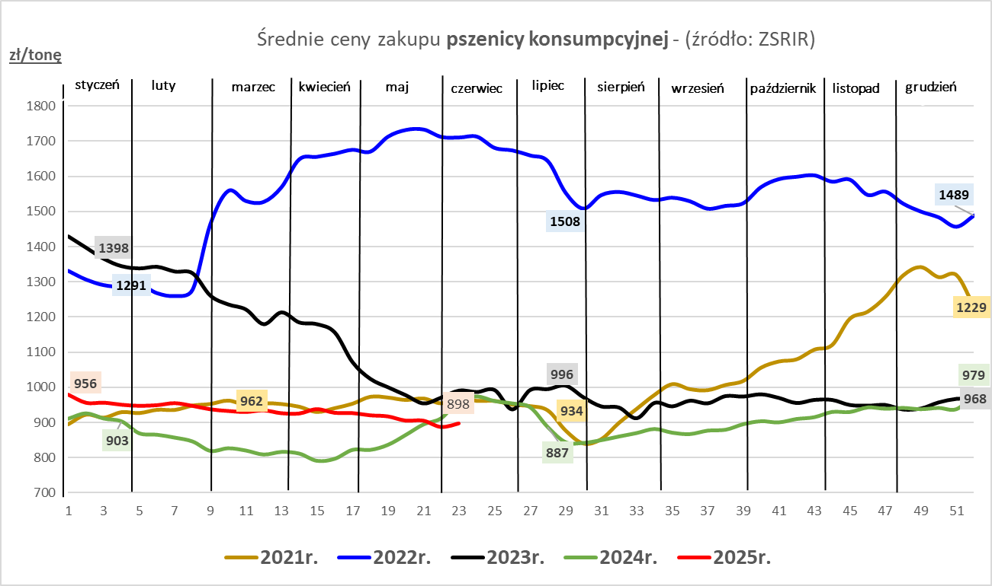
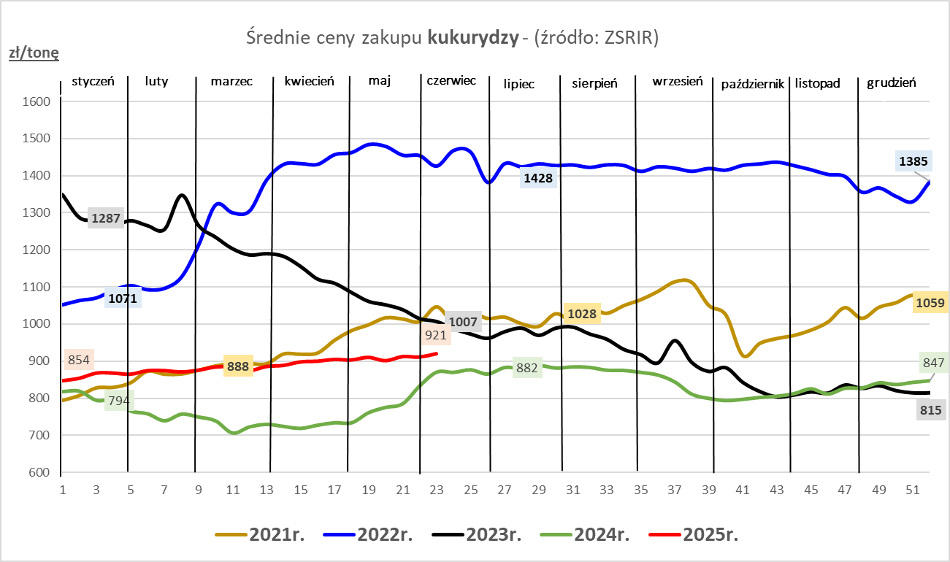

ZiarnoPL_UE_MATIF
Porównanie średnich cen pszenicy konsumpcyjnej i kukurydzy na giełdzie w Paryżu oraz w Polsce i UE
Ceny zbóż w poszczególnych krajach UE dostępne są na stronie | https://agriculture.ec.europa.eu/data-and-analysis/markets/overviews/market-observatories/crops/cereals-statistics_en
W związku z aktualizacją bazy danych KE (nawet do kilku tygodni wstecz) wyliczona średnia cena UE dla poszczególnych zbóż może ulegać zmianie

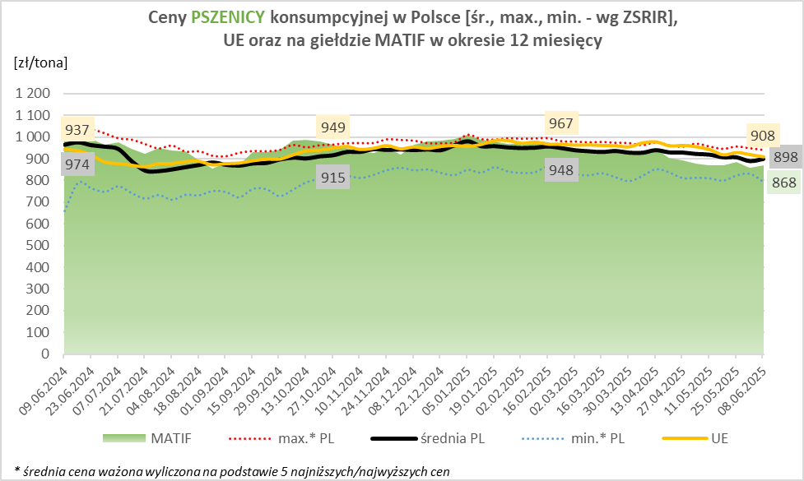
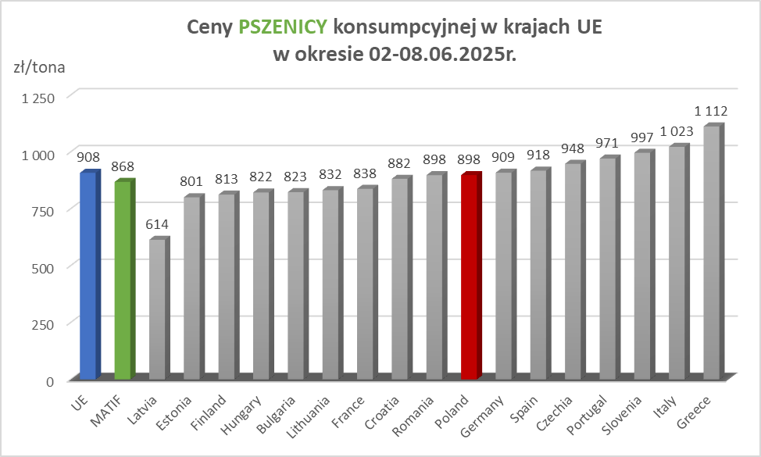

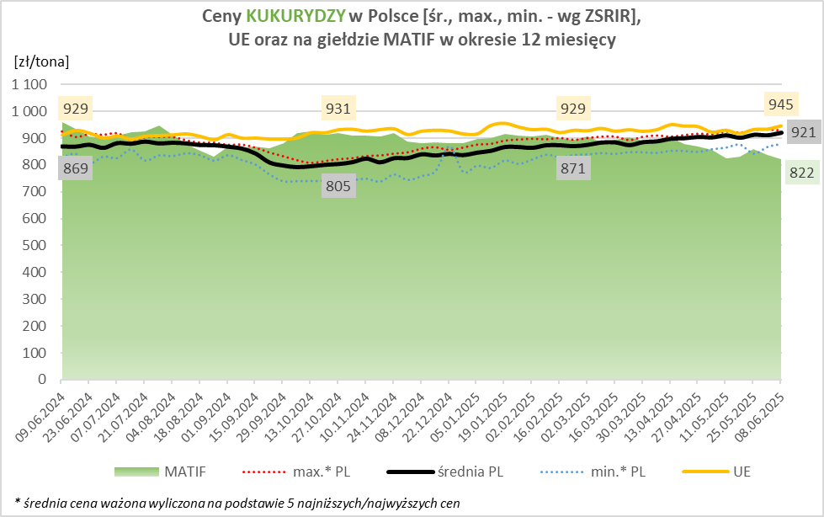
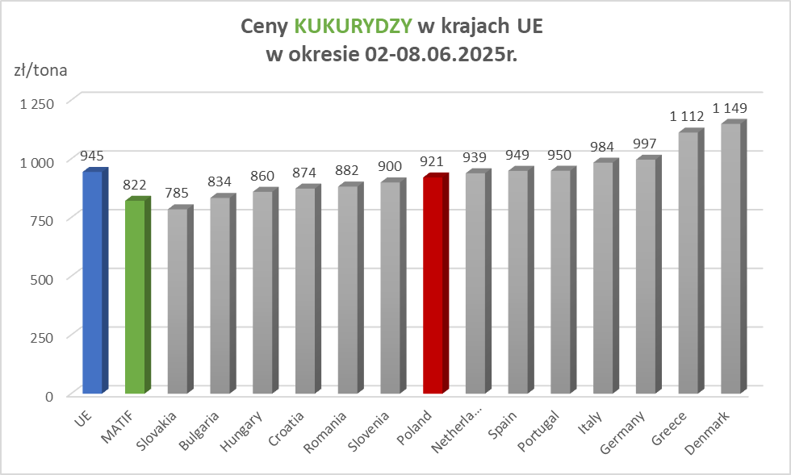

MąkaSPRZED
Średnie ceny sprzedaży mąk w przedsiębiorstwach prowadzących przemiał ziarna zbóż
w okresie: | 02 - 08.06.2025r.

 |  | POLSKA |  |  |  |  | MAKROREGION
 |  |  |  |  |  |  | Centralno-Wschodni |  |  | Południowy |  |  | Północno-Zachodni
MĄKA | TYP MĄKI | Cena [zł/tona] |  | Zmiana | Strukt. obrot. [%] |  | Cena [zł/tona] |  | Zmiana | Cena [zł/tona] |  | Zmiana | Cena [zł/tona] |  | Zmiana
 |  | 2025-06-08 | 2025-06-01 | ceny [%] | 2025-06-08 | 2025-06-01 | 2025-06-08 | 2025-06-01 | ceny [%] | 2025-06-08 | 2025-06-01 | ceny [%] | 2025-06-08 | 2025-06-01 | ceny [%]
PSZENNA detaliczna (1kg) wg rodzaju:
tortowa | 450 | 1,675 | 1,661 | 0.8 | 77.2 | 69.2 | 1,639 | 1,630 | 0.6 | 1,655 | 1,641 | 0.8 | 1,893 | 1,787 | 6.0
wrocławska | 500 | 1,905 | 2,067 | -7.9 | 9.8 | 12.6 | 1,863 | 2,050 | -9.1 | nld | nld | * | 1,703 | 1,727 | -1.4
poznańska | 500 | 2,072 | 1,938 | 6.9 | 3.4 | 4.1 | 2,683 | nld | * | nld | nld | * | nld | nld | *
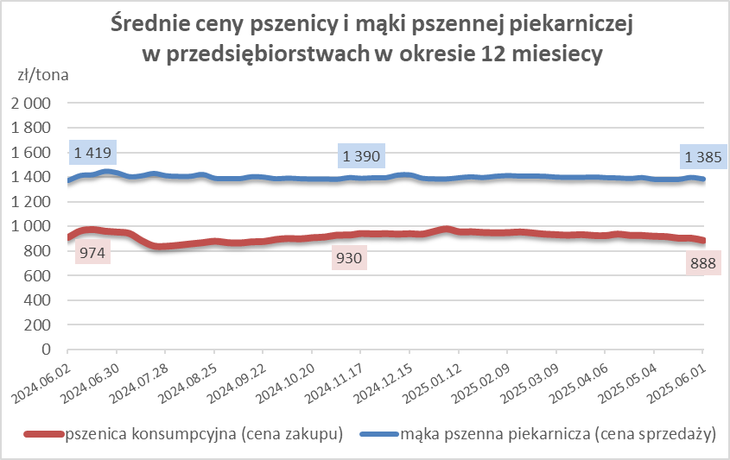
krupczatka | 450/500 | 2,086 | 1,997 | 4.5 | 1.8 | 0.5 | nld | nld | * | nld | -- | -- | nld | nld | *
luksusowa | 550 | 2,594 | 2,725 | -4.8 | 7.8 | 13.7 | 2,995 | 3,402 | -12.0 | nld | nld | * | 1,744 | 1,728 | 0.9
 | Ogółem | - | - | - | 100.0 | 100.0 | - | - | - | - | - | - | - | - | -
PSZENNA | 450 | 1,892 | 2,027 | -6.7 | 5.0 | 4.6 | 1656 | 1711 | -3.2 | 2096 | 2309 | -9.2 | 1917 | 1783 | 7.5
detaliczna | 500 | 2,194 | 2,447 | -10.3 | 1.4 | 1.6 | 2284 | 2610 | -12.5 | 2415 | 2766 | -12.7 | 1860 | 1779 | 4.6
(paczkowana 1kg) | 550 | 2,637 | 2,764 | -4.6 | 0.5 | 0.6 | 2995 | 3402 | -12.0 | nld | nld | * | 1703 | 1746 | -2.4
 | 650 | 1,534 | 1,456 | 5.3 | 0.4 | 0.5 | nld | nld | * | nld | nld | * | nld | nld | *
 | Ogółem | - | - | - | 7.3 | 7.3 | -- | -- | -- | -- | -- | -- | -- | -- | --
PSZENNA | 450 | 1,539 | 1,665 | -7.6 | 2.1 | 1.3 | 1499 | 1508 | -0.6 | 1714 | 1936 | -11.4 | 1359 | 1339 | 1.5
piekarnicza | 500 | 1,460 | 1,472 | -0.8 | 11.3 | 10.0 | 1487 | 1517 | -2.0 | 1459 | 1462 | -0.2 | 1412 | 1425 | -0.9
(w workach) | 550 | 1,495 | 1,564 | -4.4 | 5.1 | 3.9 | 1669 | 1983 | -15.8 | 1457 | 1414 | 3.1 | 1392 | 1412 | -1.4
 | 650 | 1,373 | 1,401 | -2.0 | 2.0 | 2.2 | 1388 | 1373 | 1.1 | 1376 | 1422 | -3.2 | 1330 | 1340 | -0.8
 | 750 | 1,361 | 1,359 | 0.1 | 6.1 | 6.2 | 1377 | 1362 | 1.1 | 1394 | 1415 | -1.4 | 1285 | 1287 | -0.1
 | 850 | 1,403 | 1,482 | -5.4 | 0.3 | 0.2 | nld | 1441 | * | -- | nld | -- | 1376 | nld | *
 | Ogółem | - | - | - | 26.8 | 23.9 | - | - | - | - | - | - | - | - | -
PSZENNA | 450 | 1,318 | 1,302 | 1.2 | 2.8 | 1.8 | 1240 | nld | * | 1334 | 1337 | -0.2 | nld | -- | --
piekarnicza | 500 | 1,348 | 1,358 | -0.7 | 12.6 | 13.0 | 1273 | 1303 | -2.4 | 1490 | 1469 | 1.5 | 1336 | 1345 | -0.7
(luzem) | 550 | 1,415 | 1,406 | 0.6 | 21.6 | 25.9 | 1274 | 1324 | -3.8 | 1446 | 1436 | 0.7 | 1396 | 1349 | 3.4
 | 650 | 1,333 | 1,331 | 0.1 | 10.1 | 8.5 | 1250 | 1251 | -0.1 | 1393 | 1423 | -2.1 | 1257 | nld | *
 | 750 | 1,244 | 1,261 | -1.4 | 9.0 | 10.9 | 1245 | 1277 | -2.5 | 1260 | 1265 | -0.4 | 1191 | 1226 | -2.9
 | 850 | 1,178 | 1,221 | -3.5 | 0.7 | 0.8 | nld | nld | * | 1140 | 1173 | -2.8 | nld | nld | *
 | Ogółem | - | - | - | 56.6 | 60.9 | - | - | - | - | - | - | - | - | -
ŻYTNIA | 580 | 1,273 | 1,279 | -0.5 | 0.3 | 0.4 | 1248 | 1229 | 1.5 | 1355 | 1388 | -2.3 | nld | 1292 | *
piekarnicza | 720 | 1,257 | 1,261 | -0.3 | 3.1 | 2.7 | 1282 | 1293 | -0.8 | 1292 | 1257 | 2.8 | 1209 | 1229 | -1.6
(w workach) | 2000 | 1,309 | 1,255 | 4.3 | 0.4 | 0.3 | 1272 | 1276 | -0.3 | nld | nld | * | 1412 | 1247 | 13.2
 | Ogółem | - | - | - | 3.7 | 3.4 | - | - | - | - | - | - | - | - | -
ŻYTNIA | 580 | 1,197 | 1,155 | 3.6 | 0.1 | 0.1 | nld | -- | -- | nld | nld | * | nld | nld | *
piekarnicza | 720 | 1,082 | 1,104 | -2.0 | 5.2 | 4.2 | 1078 | 1094 | -1.5 | 1117 | 1129 | -1.1 | 1076 | 1113 | -3.4
(luzem) | 2000 | 1,129 | nld | * | 0.2 | 0.1 | 1129 | nld | * | -- | -- | -- | -- | -- | --
 | Ogółem | - | - | - | 5.5 | 4.4 | - | - | - | - | - | - | - | - | -
 |  |  |  | Ogółem | 100.0 | 100.0

MąkaZAK
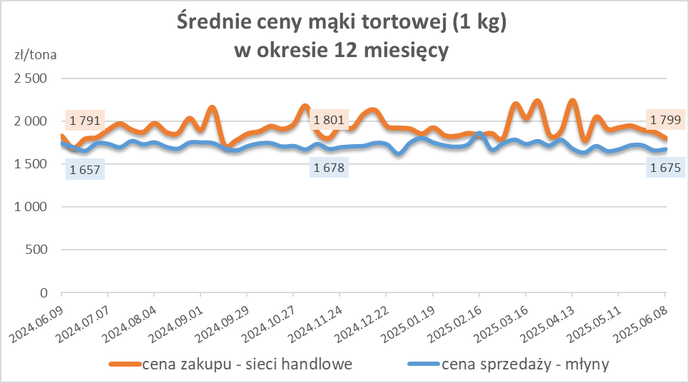
Średnie ceny zakupu mąki pszennej (ważniejszych rodzajów) płacone przez podmioty handlu detalicznego
w okresie: | 02 - 08.06.2025r.

Towar |  | POLSKA
 |  | Cena [zł/tona] |  | Zmiana
 |  | 2025-06-08 | 2025-06-01 | ceny [%]
PSZENNA detaliczna (1kg) wg rodzaju | Tortowa 450 | 1,799 | 1,874 | -4.0
 | Luksusowa 550 | 1,682 | 1,664 | 1.1
 | Wrocławska 500 | 2,212 | 2,524 | -12.3

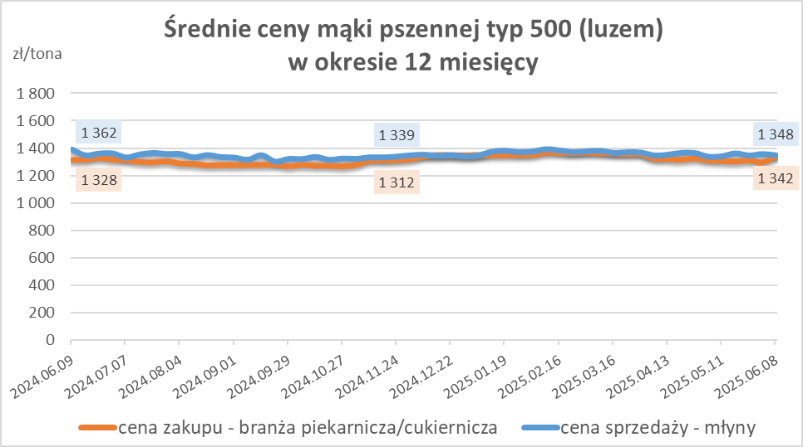
Średnie ceny zakupu mąki (ważniejszych rodzajów) płacone przez podmioty branży piekarsko-cukierniczej
w okresie: | 02 - 08.06.2025r.

Towar | Typ | POLSKA
 |  | Cena [zł/tona] |  | Zmiana
 |  | 2025-06-08 | 2025-06-01 | ceny [%]
Pszenna luzem | 500 | 1,342 | 1,295 | 3.6
 | 750 | 1,180 | 1,230 | -4.1
Żytnia luzem | 720 | 1,060 | 1,070 | -0.9
Pszenna w workach | 500 | 1,249 | 1,466 | -14.8
 | 750 | nld | nld | *
Żytnia w workach | 720 | 1,025 | 1,249 | -17.9

HZ wykresy
